Data
 | MyGol plantilla para importación en bloque
 | Instrucciones: * Los campos marcados con un asterisco son obligatorios. * La competición ya debe existir previamente en MyGol. * El nombre del equipo no debe existir en la competición. * El Email del jugador no es obligatorio, a menos que la opción "se requiere inscripción" esté marcada en las opciones de inscripción. Si se rellena, no debería existir ya en MyGol. * El nombre del archivo de la foto en la última columna debe coincidir con el nombre de la imagen asociada al jugador en el archivo ZIP que acompañará a este archivo de Excel. * La foto debe ser PNG o JPG, debe ser cuadrada y las dimensiones máximas son 512 x 512 píxeles. La foto no es obligatoria.
 | Nombre de la competición (*) | Nombre equipo (*) | Nombre jugador (*) | Apellidos jugador (*) | Email jugador (*) | DNI(*) | Imagen de foto de ficha en el fichero ZIP (*)
1 | AFA SOMOS TODOS | claypole 2 (femenino) | EVELIN JOHANA | SEGOVIA |  | 46816048
2 | AFA SOMOS TODOS | claypole 2 (femenino) | VERONICA ANAHI | AVILA |  | 45503259
3 | AFA SOMOS TODOS | claypole 2 (femenino) | MAGALI | FERNANDEZ |  | 47310265
4 | AFA SOMOS TODOS | claypole 2 (femenino) | VALERIA ANAHI | BASUALDO |  | 39333878
5 | AFA SOMOS TODOS | claypole 2 (femenino) | YASMIN | ROMERO |  | 48103256
6 | AFA SOMOS TODOS | claypole 2 (femenino) | CELESTE | MACHADO |  | 50881992
7 | AFA SOMOS TODOS | claypole 2 (femenino) | LUCIA | MACHADO |  | 50881993
8 | AFA SOMOS TODOS | claypole 2 (femenino) | NICOLE | NARANJO |  | 50881941 | 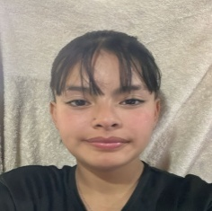
9 | AFA SOMOS TODOS | claypole 2 (femenino) | NAHIR | DIETZ |  | 50415142 | 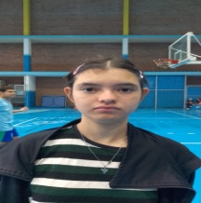
10 | AFA SOMOS TODOS | claypole 2 (femenino) | ALDANA | ANDREOLI |  | 37744500 | 
11 | AFA SOMOS TODOS | claypole 2 (femenino) | LUANA | ROLDAN |  | 49529201 | 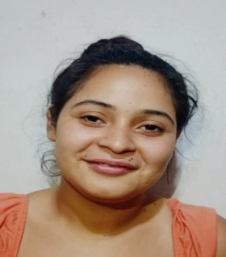
12 | AFA SOMOS TODOS | claypole 2 (femenino) | NATALY YANET | BRUNO BONIFAS |  | 47388596 | 
13 | AFA SOMOS TODOS | claypole 2 (femenino) | JULIANA | ABOY |  | 50983539 | 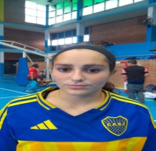
14 | AFA SOMOS TODOS | claypole 2 (femenino) | MICAELA | ZOCCO |  | 43517799 | 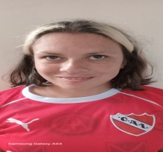
15 | AFA SOMOS TODOS | claypole 2 (femenino) | LUJAN | SOSA ROMERO |  | 52953379 | 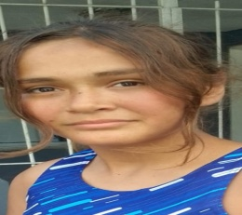
16 | AFA SOMOS TODOS | claypole 2 (femenino)
 | AFA SOMOS TODOS
17 | AFA SOMOS TODOS | CLAYPOLE 2 | SERGIO | VERGARA |  | 28282946 | 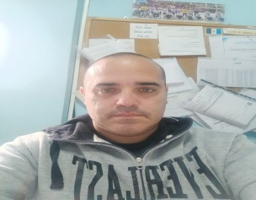
18 | AFA SOMOS TODOS | CLAYPOLE 2 | WALTER | FERNANDEZ |  | 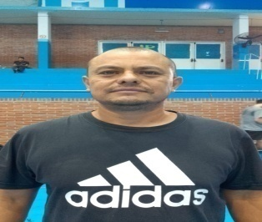 30439383

